보고서
조립공정 현황 보고
1. 조립 공정 개요
1.1 노칭
1.1.1 설비 구성
노칭 프레스는 금형으로 전극 원단을 타발하여 탭 형상을 만든다.
전극 언와인더가 원단을 공급하며 장력과 사행을 함께 제어한다.
1.1.2 관리 항목
타발 정밀도는 금형 클리어런스와 타발 속도에 의해 좌우된다.
버 높이는 금형 날 상태에 직접 영향을 받아 교대별로 확인한다.
1.2 스태킹
1.2.1 설비 구성
스태커는 분리막과 전극을 교대로 적층한다.
분리막 언와인더가 분리막을 공급하고 장력을 유지한다.
1.2.2 관리 항목
적층 정렬도는 인라인 비전으로 전수 관리한다.
흡착 압력이 낮으면 적층 어긋남과 분리막 주름이 함께 발생한다.
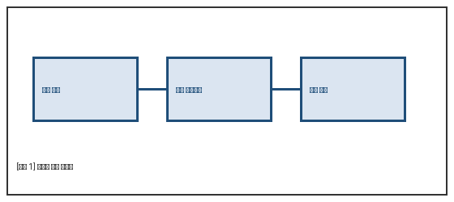
1.3 탭용접
초음파 융착기가 극성별로 탭을 접합하며 조건이 서로 다르다.
용접 진폭과 출력은 혼 마모에 따라 주기적으로 재설정한다.
2. 품질 이슈
2.1 노칭 버 발생
금형 마모가 누적되면 절단면에 버가 생겨 단락으로 이어질 수 있다.
현미경 검사에서 30㎛를 초과한 건이 3월에 2건 확인되었다.
2.2 적층 어긋남
정렬 센서 오차와 흡착 불량이 주요 원인으로 파악된다.
스테이지 진동도 기여 인자로 새로 확인되었다.
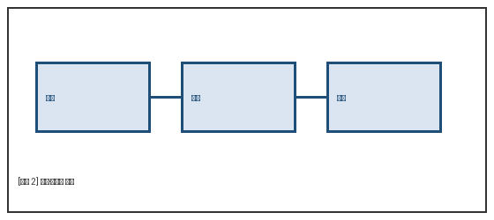
3. 개선 활동
3.1 금형 교체 주기 단축
누적 타수 기준을 하향 조정하여 버 발생을 사전에 억제한다.
3.2 정렬 센서 교정 주기화
일일 교정을 표준 작업에 편입하고 결과를 이력으로 남긴다.

